周计划任务管理表
周计划任务管理表
 |  |  |  |  |  |  |  |  |  |  | 开始时间： | 2022-05-05

2022-05-05 |  | 2022-05-06 |  | 2022-05-07 |  | 2022-05-08 |  | 2022-05-09 |  | 2022-05-10 |  | 2022-05-11

2022-05-05 |  | 2022-05-06 |  | 2022-05-07 |  | 2022-05-08 |  | 2022-05-09 |  | 2022-05-10 |  | 2022-05-11

Rate | 33% | Rate | 50% | Rate | 17% | Rate | 83% | Rate | 100% | Rate | 0% | Rate | 0%

状态 | 计划事项 | 状态 | 计划事项 | 状态 | 计划事项 | 状态 | 计划事项 | 状态 | 计划事项 | 状态 | 计划事项 | 状态 | 计划事项
☑ | 计划_1 | ☑ | 计划_1 | ☑ | 计划_1 | ☑ | 计划_1 | ☑ | 计划_1 | □ | 计划_1 | □ | 计划_1
☑ | 计划_2 | ☑ | 计划_2 | □ | 计划_2 | ☑ | 计划_2 | ☑ | 计划_2 | □ | 计划_2 | □ | 计划_2
□ | 计划_3 | ☑ | 计划_3 | □ | 计划_3 | ☑ | 计划_3 | ☑ | 计划_3 | □ | 计划_3 | □ | 计划_3
□ | 计划_4 | □ | 计划_4 | □ | 计划_4 | ☑ | 计划_4 | ☑ | 计划_4 | □ | 计划_4 | □ | 计划_4
□ | 计划_5 | □ | 计划_5 | □ | 计划_5 | ☑ | 计划_5 | ☑ | 计划_5 | □ | 计划_5 | □ | 计划_5
□ | 计划_6 | □ | 计划_6 | □ | 计划_6 | □ | 计划_6 | ☑ | 计划_6 | □ | 计划_6 | □ | 计划_6
□ |  | □ |  | □ |  | □ |  | □ |  | □ |  | □
□ |  | □ |  | □ |  | □ |  | □ |  | □ |  | □
□ |  | □ |  | □ |  | □ |  | □ |  | □ |  | □
□ |  | □ |  | □ |  | □ |  | □ |  | □ |  | □
□ |  | □ |  | □ |  | □ |  | □ |  | □ |  | □
□ |  | □ |  | □ |  | □ |  | □ |  | □ |  | □
□ |  | □ |  | □ |  | □ |  | □ |  | □ |  | □
□ |  | □ |  | □ |  | □ |  | □ |  | □ |  | □
□ |  | □ |  | □ |  | □ |  | □ |  | □ |  | □
□ |  | □ |  | □ |  | □ |  | □ |  | □ |  | □
□ |  | □ |  | □ |  | □ |  | □ |  | □ |  | □

使用说明
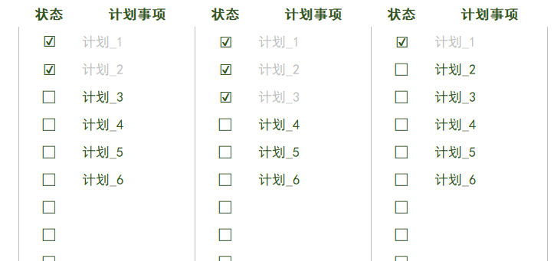
稻壳儿表格模板使用说明
（本页为说明页，用户使用模板时可删除本页内容）

01
基础操作指南
中文｜字体名称
中文｜字体名称
02
字体说明
黑体

· 如何撤销工作表保护？
1、选中对应工作表。
2、点击：「审阅---撤销工作表」保护。

· 如何增加行数？
1、选中最后一行。
2、点击鼠标右键下拉插入行数即可。



· 表格使用说明
1、首先进入《周计划任务管理表》表格中，计划开始时间；表格自动生成7天日期条，并根据当前日期自动更新日期进度；
2、在表格下方填写对应日期计划安排，并在计划任务完成后，通过下拉框，勾选销项；勾选后，字体颜色自动变化突显；
3、计划上方自动统计计划完成进度，并生成进度条；
【说明】
模板中使用的字体仅限于个人学习、研究或欣赏目的使用，如需商用请您自行向版权方购买、获取商用版权。

03
素材说明
图片：模板中使用的图片来源于【稻壳图标】，仅限个人学习、研究或欣赏目的使用，如需商用请您自行向版权方购买，获取商用版权

